Закупка cronier-mac
Фото | Наименование | Цена | Кол-во | Сумма
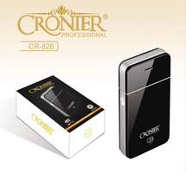 | CR-826 | 300.00 | 4 | 1,200.00
 | CR-8818 | 1,250.00 | 2 | 2,500.00
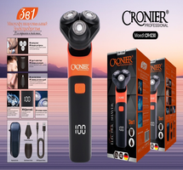 | CR-1230 | 650.00 | 2 | 1,300.00
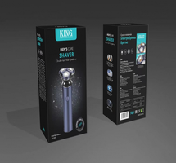 | KP-1002 | 700.00 | 1 | 700.00
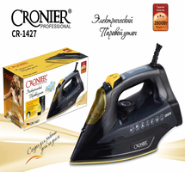 | CR-1427 | 1,350.00 | 1 | 1,350.00
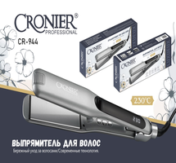 | CR-944 | 800.00 | 1 | 800.00
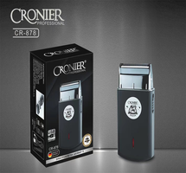 | CR-878 | 600.00 | 1 | 600.00
 | CR-960 | 450.00 | 1 | 450.00
Итого: 8 позиций |  |  | 13 | 8,900.00

